Introdução
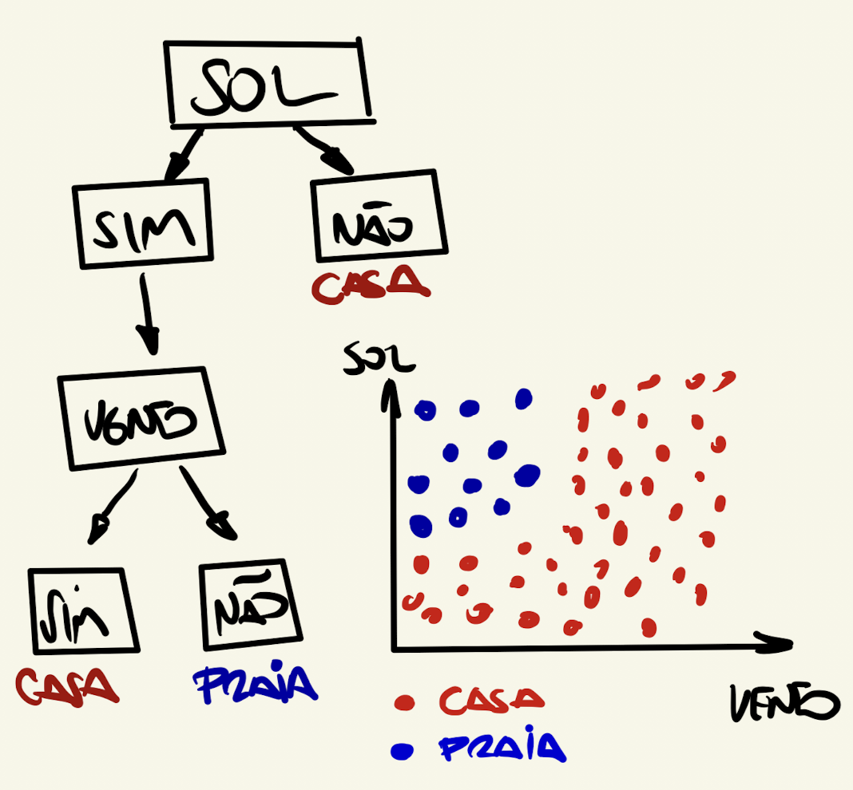

Sol | Sim
Vento | Não

Target | Praia

Sol = Casa | 150 | Prob
Tem Sol | 50 | 0.33333333333
Não tem Sol | 100 | 0.66666666667

 | Gini | 0.44444444444

ïndice de Gini
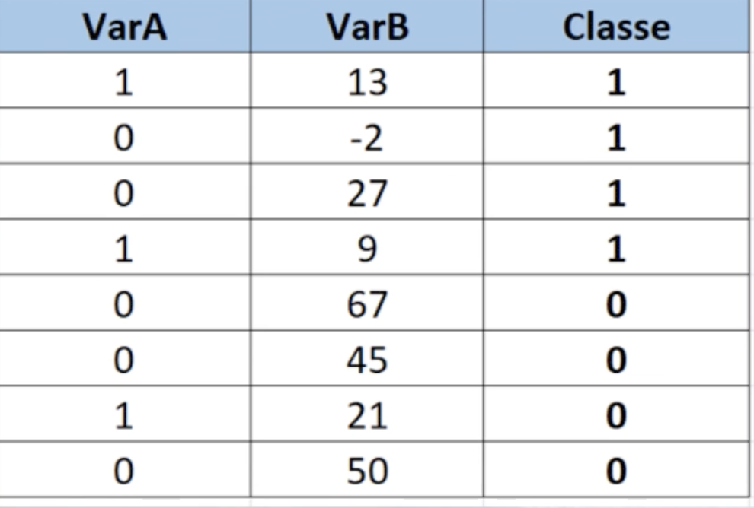
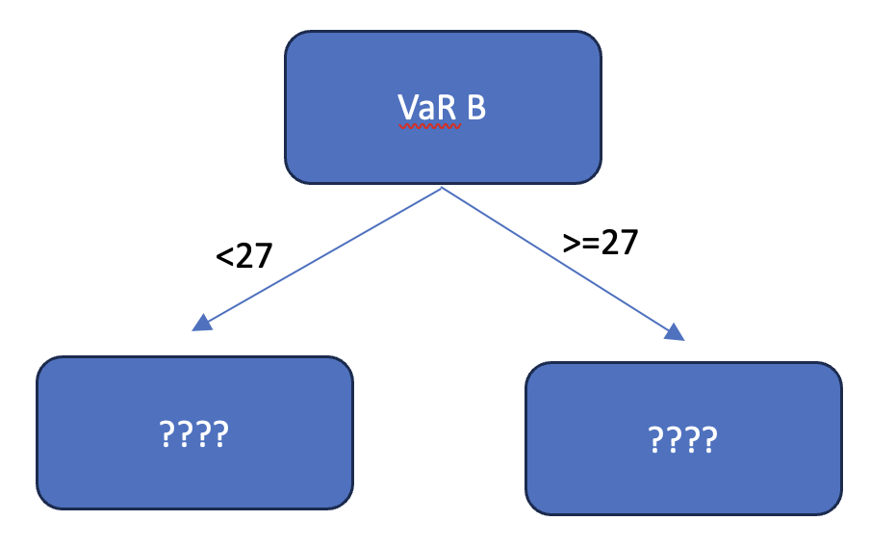

 |  |  |  |  |  |  |  |  |  | N | 50 |  | Prob
 |  |  |  |  |  |  |  |  |  |  | Homens | 25 | 0.5
 |  |  |  |  |  |  |  |  |  |  | Mulheres | 25 | 0.5

 |  |  |  |  |  |  |  |  |  |  |  | Gini | 0.5 | Sexo não consegue escolher uma pessoa com convicção
 |  |  |  |  |  |  |  |  |  |  |  | 1 - Soma das Probalidades ao quadrado

 |  |  |  |  |  |  |  |  |  | N | 50 |  | Prob
 |  |  |  |  |  |  |  |  |  |  | Homens | 0 | 0
 |  |  |  |  |  |  |  |  |  |  | Mulheres | 50 | 1

 |  |  |  |  |  |  |  |  |  |  |  | Gini | 0 | Advinho completamento o sexo da sala

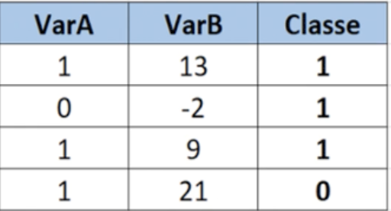
=3/8
VarA = 1 |  |  |  |  |  |  |  |  | 1 | N | 50 |  | Prob |  | Quanto menor o Gini, maior a chance de eu acertar a classe
Classe 1 | 0.66666666667 | =2/3 | Gini |  |  |  |  |  |  |  | Homens | 20 | 0.4
Classe 0 | 0.33333333333 | =1/3 | =1 - ((2/3)^2 + (1/3)^2) = 0,44 |  |  |  |  |  |  |  | Mulheres | 30 | 0.6

=5/8
VarA = 0 |  |  |  |  |  |  |  |  |  |  |  | Gini | 0.48
Classe 1 | 0.4000 | =2/5 | Gini
Classe 0 | 0.6000 | =3/5 | =1 - ((2/5)^2 + (3/5)^2) = 0,48
 |  |  |  |  |  |  |  |  | 2 | N | 50 |  | Prob
 |  | Gini (VaR A) = 3/8*0,44 + 5/8*0,48 = 0,46 |  |  | Proporção | 0.75 |  |  |  |  | Homens | 10 | 0.2
=4/8 |  |  |  |  | VaR A = 1 |  |  | Gini |  |  | Mulheres | 40 | 0.8
VaR B >=27 |  |  | Gini |  | Classe 1 | 0.66666666667 | =2/3 | =1 - ((2/3)^2 + (1/3)^2) = 0,44
Classe 1 | 0.25 | =1/4 | 0.38 |  | Classe 2 | 0.33333333333 | =1/3 |  |  |  |  | Gini | 0.32
Classe 0 | 0.75 | =3/4
 |  |  |  |  | Proporção | 0.25
=4/8 |  |  |  |  | VaR A = 0 |  |  | Gini
VaR B < 27 |  |  | Gini |  | Classe 1 | 100% |  | =1 - 1^2 - 0^2 = 0
Classe 1 | 0.75 | =3/4 | 0.38 |  | Classe 0 | 0%
Classe 0 | 0.25 | =1/4
 |  |  |  |  | Gini (Var A) = 75%*0,44 + 25%*0 = 0,33
 |  | Gini (Var B) = 50%*0,38 + 50%*0,38 = 0,38
 |  |  |  | 50% | VaR B < 13 |  |  | Gini
 |  |  |  |  | Classe 1 | 100% |  | 0
 |  |  |  |  | Classe 0 | 0%

 |  |  |  | 50% | VaR B >=13 |  |  | Gini
 |  |  |  |  | Classe 1 | 50% |  | 0.5
 |  |  |  |  | Classe 0 | 50%

 |  |  |  |  | Gini(VaR B) = 50%*0 + 50%*0,5 = 0,25

